energeticky certifikat
Energetický certifikát

vydaný podľa zákona č. 555/2005 Z.z. o energetickej hospodárnosti budov a o zmene a doplnení niektorých zákonov v znení neskorších predpisov

 |  | č. | ...../....../.../....../EC

 | Názov budovy: |  | Bytový dom |  |  |  |  | Parc.č.: | 11233/1
 | Ulica, číslo: |  | Palkovičová |  |  |  |  | Katastrálne územie: | Nivy
 | Obec: | Bratislava |  |  |  |  |  | Podiel celkovej podlahovej plochy: | 2-bytový dom
 | Okres: | Bratislava II |  |  |  |  | Kategória: 100 | %
 | Účel spracovania: |  | Významná obnova |  |  |  | Kategória: | %
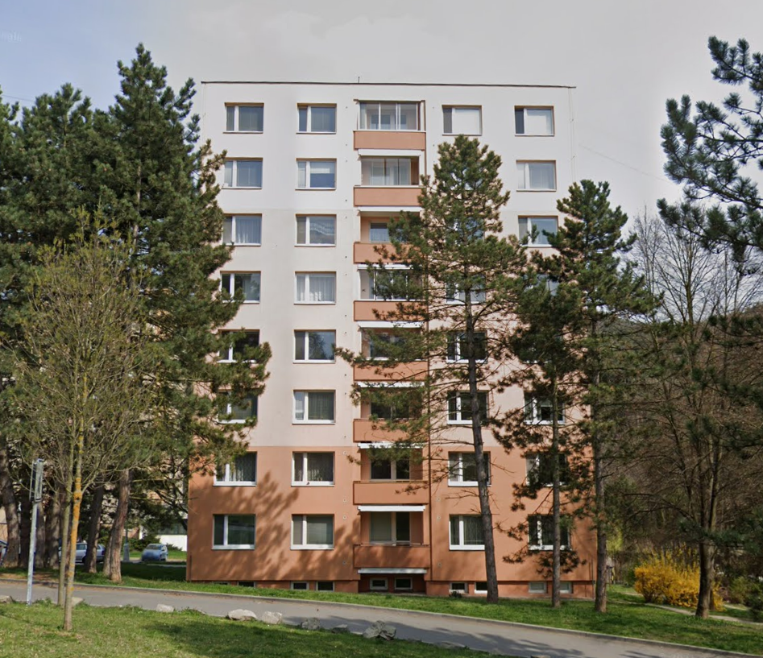
ENERGETICKÁ HOSPODÁRNOSŤ BUDOVY
 |  |  |  |  |  | Kategória budovy |  |  | Celková potreba energie | Primárna energia
 |  |  |  |  |  | 2-bytový dom

 |  |  |  |  |  | Globálny ukazovateľ: |  |  | 42.9 | 48.8
 |  |  |  |  |  | Primárna energia |  |  | kWh/(m².a) | kWh/(m².a)
Nízka potreba energie
A0/A1/A
B
C
D
E
F
G
A1
Rr
B

Rs
 | Celková podlahová plochy v m²: |  |  | 2898

 | Rok kolaudácie budovy: |  |  | 1978

Vysoká potreba energie
 | Posledná významná obnova:
 | Hodnotenie jednotlivých miest spotreby
 |  |  |  |  |  | Normalizované hodnotenie:
 | Potreba energie na vykurovanie |  |  |  | A
 |  |  |  |  |  | Prevádzkové hodnotenie
 | Potreba energie na prípravu teplej vody |  |  |  | B
 |  |  |  |  |  | Minimálna požiadavka Rr: |  |  | 40 | 63
 | Potreba energie na chladenie a vetranie
 |  |  |  |  |  | Typická budova Rs: |  |  | 158 | 252
 | Potreba energie na osvetlenie

 | Nameraná spotreba enegie na vykurovanie v kWh/(m².a)
 | Rok |  |  |  |  |  |  |  |  | Priemer
 | Spotreba energie na vykurovanie v kWh/(m².a)
 | Podiel energie z obnoviteľných zdrojov |  |  |  |  |  |  |  |  | 46%
 | Obnoviteľný zdroj pre výrobu tepla na vykurovanie:
 | Obnoviteľný zdroj pre výrobu tepla na ohrev teplej vody: Solárny termálny systém
 | Rekuperácia tepla:
 | Spôsob výroby elektriny z obnoviteľného zdroja:
 | Exportovaná energia z obnoviteľného zdroja (druh v kWh/(m².a): |  |  |  |  |  |  |  |  | 0
 | Emisie CO₂ v kg/(m².a) |  |  |  |  |  |  |  |  | 9.3

30
40
50
60
70
80
90
20
10
100
0
110

 | Návrh opatrení na zlepšenie energetickej hospodárnosti budovy:
 | Obvodový plášť: Nenavrhuje sa opatrenie.
 | Strecha: Nenavrhuje sa opatrenie.
 | Podlaha: Nenavrhuje sa opatrenie.
 | Otvorové konštrukcie: Nenavrhuje sa opatrenie.
 | Vykurovanie: Nenavrhuje sa opatrenie.
 | Príprava teplej vody: Nenavrhuje sa opatrenie.
 | Chladenie/vetranie:
 | Osvetlenie:
 | Obnoviteľné zdroje energie:
 | Iné
 | Dátum vyhotovenia: |  |  | 11.2024 |  | Platnosť najviac do: |  | 11.2034
 | Meno a priezvisko oprávnenej osoby:
 | Obchodné meno a sídlo:
 | IČO |  |  | DIČ:
 | Kontakt: |  |  |  |  |  |  |  | Podpis a pečiatka

Strana 3
ENERGETICKÝ CERTIFIKÁT

Názov budovy: | Bytový dom |  |  | Parc.č.: |  | 11233/1
Ulica, číslo: | Palkovičová |  |  | Katastrálne územie: |  | Nivy
Obec: | Bratistava
Okres: | Bratislava II
Kategória budovy: | 2 - bytový dom
Tepelná ochrana budov

Spôsob hodnotenia: |  | Normalizované hodnotenie
Obostavaný objem Vb= |  | 8,259.00 | m²
Celková podlahová plocha Ab= |  | 2,898.00 | m²
Faktor tvaru f = |  | 0.3 | 1/h
Konštrukčná výška podlažia hk = |  | 2.85 | m
Klimatické podmienky: |  | normalizované okrajové podmienky |  |  | počet dennostupňov: |  | 3422 K.deň

 |  |  |  | Podklad pre normalizované hodnotenie
 |  |  |  | Potreba tepla na vykurovanie v kWh/(m².a) |  |  | 26.9

 |  |  |  | Meno a priezvisko oprávnenej osoby:

 |  |  |  | Obchodné meno a sídlo:
podpis a pečiatka
 |  |  |  | Identifikačné číslo: | Register: |  | č.zápisu:

 |  |  |  | Posúdenie energetického kritéria podľa STN 73 0540
 |  |  |  | Potreba tepla na vykurovanie kWh/(m².a) (3422 K.deň): |  |  | 26.9
 |  |  |  | Požiadavka podľa STN 73 0540-2 - Energetické kritérium |  |  | 25
 |  |  |  | Spĺňa požiadavku (áno/nie) |  |  | nie

Popis aktuálneho stavu
Obvodový plášť | Skladba obvodového plášťa (priečelná stena): vnútorná omietka 0,01m, železobetón 0,14m, tepelná izolácia-minerálna plsť 0,26m, železobetón 0,07m, vonkajšia omietka 0,015m, súčiniteľ prechodu tepla U=0,212 (W/m².K) Skladba obvodového plášťa štítová stena): vnútorná omietka 0,01m, železobetón 0,14m, tepelná izolácia-minerálna plsť 0,26m, železobetón 0,07m, dodatočná izolácia z penového polystyrénu 0,05m, trapézový plech 0,01m, súčiniteľ prechodu tepla U=0,201 (W/m².K)

 |  |  |  |  |  |  |  | 26

Strecha | Skladba plochej strechy: vnútorná omietka 0,01m, hydroizolačný pás sklobit 0,003m, tepelná izolácia z penového polystyrénu 0,3m, piesok 0,1m, železobetón 0,25m, hydroizolačný pás 0,02m, súčiniteľ prechodu tepla plochej strechy U=0,14 (W/m².K)

Otvorové konštrukcie | Okná a balkónové dvere s plastovým rámom s izolačným trojsklom, súčiniteľ prechodu tepla U=0,72 (W/m².K), Vchodové dvere hliníkové plné, súčiniteľ prechodu tepla vchodových dverí U=0,70 (W/m².K)

Podlaha na teréne/ strop nad nevykurovaným suterénom
 | Skladba podlahy nad nevykurovaným priestorom: nášľapná vrstva PVC hr. 0,004m, cementový poter 0,005m, prostý betón 0,1m, železobetón 0,25m,tepelná izolácia EPS 0,05m, vnútorná omietka 0,015m, súčiniteľ prechodu tepla nad nevykurovaným priestorom U=0,65 (W/m².K)

Iné

Popis navrhovaných úprav na zlepšenie energetickej hospodárnosti
Obvodový plášť | Nenavrhujú sa úpravy

Strecha | Nenavrhujú sa úpravy

Otvorové konštrukcie | Nenavrhujú sa úpravy

Podlaha na teréne/ strop nad nevykurovaným suterénom
 | Nenavrhujú sa úpravy

Iné

č. |  |  |  |  |  |  | Strana 3

Strana 4
ENERGETICKÝ CERTIFIKÁT

Názov budovy: | Bytový dom |  | Parc.č.: |  |  | 11233/1
Ulica, číslo: | Palkovičová |  | Katastrálne územie: |  |  | Nivy
Obec: | Bratistava
Okres: | Bratislava II
Kategória budovy: | 2 - bytový dom
Vykurovanie

Spôsob hodnotenia: |  | Normalizované
Typ vykurovacieho systému: |  | Teplovodná dvojrúrorvá vykurovacia sústava s vykurovacími telesami, zdroj tepla - plynová kotolňa
Energetický nosič/fosílne palivá: |  | Zemný plyn a elektrická energia
Obnoviteľný zdroj energie (tepelná energia)
Obnoviteľný zdroj energie (elektrická energia)
Rekuperácia tepla:
Účinnosť rekuperačnej jednotky v %: |  |  |  | Podiel vzduchu prechádzajúceho cez jednotku v %:
Meranie a regulácia: | Sústava ekvitermicky regulovaná. Doregulovanie výkonu je zabezpečené pomococu termostatických hlavíc na koncových prvkoh, podľa potreby. Sústava hydraulicky vyregulovaná

 |  |  | Potreba energie na vykurovanie v kWh/(m².a) |  |  |  | 27
 |  |  | Požiadavka |  |  |  | 27
 |  |  | Spĺňa požiadavku (áno/nie) |  |  |  | áno

 |  |  | Meno a priezvisko oprávnenej osoby:

podpis a pečiatka
 |  |  | Obchodné meno a sídlo:

 |  |  | Identifikačné číslo: |  | Register: |  | č.zápisu:
 |  |  | Meno a priezvisko zhotoviteľa

Popis aktuálneho stavu
Vykurovanie:
Teplovodná dvojrúrová vykurovacia sústava - konvekčné s článkovými telesami typu KALOR . Zdrojom tepla je plynová kotolňa. Distribučný systém z oceľových bezšvových rúr. Hlavný distribučný systém opatrený tepelnou izoláciou z vlny a penového polyetylénu. Odovzdávanie tepla oceľovými panelovými vykurovacími telesami. Sústava ekvitermicky regulovaná. Hydraulicky vyregulovaná sústava, doregulovanie výkonu je zabezpečené regulačnými ventilmi na koncových prvkoch vykurovacej sústavy. Obeh vykurovacej vody zabezpečuje obehové čerpadlo.

Iné:

Popis navrhovaných úprav na zlepšenie energetickej hospodárnosti budovy
Vykurovanie:
Nenavrhujú sa úpravy

Iné:

č. |  |  |  |  |  |  | Strana 4

Strana 5
ENERGETICKÝ CERTIFIKÁT

Názov budovy: | Bytový dom |  | Parc.č.: |  |  | 11233/1
Ulica, číslo: | Palkovičová |  | Katastrálne územie: |  |  | Nivy
Obec: | Bratistava
Okres: | Bratislava II
Kategória budovy: | 2 - bytový dom
Príprava teplej vody

Spôsob hodnotenia: |  | Normalizované
Systém prípravy teplej vody: |  | Teplá voda pripravovaná v zásobníku. Zdroj tepla - plynová kotolňa

Energetický nosič/fosílne palivá: |  | Zemný plyn a elektrická energia
Obnoviteľný zdroj energie (tepelná energia)
Obnoviteľný zdroj energie (elektrická energia)
Účinnosť rekuperačnej jednotky v %: |  |  |  | Podiel vzduchu prechádzajúceho cez jednotku v %:
Meranie a regulácia: | Ohrev teplej vody na požadovanú teplotu pomocou trojcestného ventilu. Meranie spotreby teplej vody pomocou bytového vodomeru.

 |  |  | Potreba energie na prípravu teplej vody v kWh/(m².a) |  |  |  | 21.3
 |  |  | Požiadavka |  |  |  | 13
 |  |  | Spĺňa požiadavku (áno/nie) |  |  |  | nie

 |  |  | Meno a priezvisko oprávnenej osoby:

podpis a pečiatka
 |  |  | Obchodné meno a sídlo:

 |  |  | Identifikačné číslo: |  | Register: |  | č.zápisu:
 |  |  | Meno a priezvisko zhotoviteľa

Popis aktuálneho stavu
Príprava teplej vody:
Teplá voda pripravovaná v zásobníkovom ohrievači ACV JUMBO s V = 750 l. Zdroj tepla plynová kotolňa. Distribučný systém opatrený tepelnou izoláciou. Cirkulácia TV je zabezpečená cirkulačným čerpadlom. 50 % tepelných strát zo systému prípravy, dodávky a distribúcie teplej vody sa využije v prospech vykurovania. Na vytokové armatúry sú inštalované perlátory, resp. úsporné sprchové hlavice.

Iné:

Popis navrhovaných úprav na zlepšenie energetickej hospodárnosti budovy
Príprava teplej vody:
Nenavrhujú sa úpravy

Iné:

č. |  |  |  |  |  |  | Strana 5

Strana 6
ENERGETICKÝ CERTIFIKÁT

Názov budovy: | Bytový dom | Parc.č.: |  |  | 11233/1
Ulica, číslo: | Palkovičová | Katastrálne územie: |  |  | Nivy
Obec: | Bratistava
Okres: | Bratislava II
Kategória budovy: | 2 - bytový dom
Chladenie a vetranie

NEHODNOTÍ SA
Spôsob hodnotenia:
Typ systému chladenia/vetrania:
Energetický nosič:
Meranie a regulácia:
Obnoviteľný zdroj energie:
Klimatické podmienky: |  |  | počet dennostupňov:

 |  | Potreba energie na chladenie a vetranie v kWh/(m².a)
 |  | Požiadavka
 |  | Spĺňa požiadavku (áno/nie)

 |  | Meno a priezvisko oprávnenej osoby:

podpis a pečiatka
 |  | Obchodné meno a sídlo:

 |  | Identifikačné číslo: |  | Register: |  | č.zápisu:
 |  | Meno a priezvisko zhotoviteľa

Popis aktuálneho stavu
Chladenie/vetranie:

Iné:

Popis navrhovaných úprav na zlepšenie energetickej hospodárnosti budovy
Chladenie/vetranie:

Iné:

č. |  |  |  |  |  | Strana 6

Strana 7
ENERGETICKÝ CERTIFIKÁT

Názov budovy: | Bytový dom | Parc.č.: |  | 11233/1
Ulica, číslo: | Palkovičová | Katastrálne územie: |  | Nivy
Obec: | Bratistava
Okres: | Bratislava II
Kategória budovy: | 2 - bytový dom
Osvetlenie

NEHODNOTÍ SA
Spôsob hodnotenia:
Lokalita (zemepisná šírka a dĺžka):
Prevádzkový čas
Typ budovy z hľadiska osvetlenia
Obnoviteľný zdroj energie:

Elektrická energia vyrobená na mieste

Spôsob výroby elektriny |  |  | Typ:
Plocha (panela, turbíny): |  |  | Celkový inštalovaný výkon vo W:
Množstvo vyrobenej elektriny:

 |  | Potreba energie na osvetlenie v kWh/(m².a)
 |  | Požiadavka
 |  | Spĺňa požiadavku (áno/nie)

 |  | Meno a priezvisko oprávnenej osoby:
podpis a pečiatka
 |  | Obchodné meno a sídlo:

 |  | Identifikačné číslo: | Register: |  | č.zápisu:
 |  | Meno a priezvisko zhotoviteľa

Popis aktuálneho stavu
Osvetlenie

Výroba elektriny

Iné

Popis navrhovaných úprav na zlepšenie energetickej hospodárnosti
Osvetlenie

Výroba elektriny

Iné

č. |  |  |  |  | Strana 7

Strana 8
ENERGETICKÝ CERTIFIKÁT

Názov budovy: | Bytový dom |  |  | Parc.č.: |  | 11233/1
Ulica, číslo: | Palkovičová |  |  | Katastrálne územie: |  | Nivy
Obec: | Bratislava
Okres: | Bratislava II
Kategória budovy: | 2 - bytový dom
Možná úspora energie po vykonaní navrhovaných úprav
Konštrukcia |  | Potreba tepla/energie- aktuálny stav v kWh/(m².a) | Potreba tepla/energie- po realizácii navrhovaných úprav v kWh/(m².a) | Úspora tepla/energie v kWh/(m².a) |  | Úpora v %

Potreba tepla na vykurovanie: |  | 26.9 | 26.9
Potreba energie
na vykurovanie |  | 26.9 | 26.9

na prípravu teplej vody: |  | 21.3 | 21.3

na chladenie a vetranie:

na osvetlenie:

Celková potreba energie v kWh/(m².a): |  | 42.9 | 42.9

Primárna energia v kWh/(m².a): |  | 48.8 | 48.8

CO₂ emisie v kg/(m².a): |  | 9.3 | 9.3
Celková potreba energie
 | Aktuálny stav | Stav po navrhovaných opatreniach
Vykurovanie | 26.9 | 26.9
Príprava teplej vody | 21.3 | 21.3
Chladenie a vetranie
Osvetlenie
Potreba primárnej energie a CO2 emisie
 | Aktuálny stav | Stav po navrhovaných opatreniach
Primárna energia v kWh/(m².a): | 48.8 | 48.8
CO₂ emisie v kg/(m².a): | 9.3 | 9.3

37 37
79 79

20 20

22 22

Navrhované opatrenia |  |  |  |  | Globálny ukazovateľ po realizácii navrhovaných úprav

A0
A1
A1
B
Obvodový plášť: | Nenavrhuje sa opatrenie.
Strecha: | Nenavrhuje sa opatrenie.
Podlaha: | Nenavrhuje sa opatrenie.
C
Otvorové konštrukcie: | Nenavrhuje sa opatrenie.
D
Vykurovanie: | Nenavrhuje sa opatrenie.
E
Príprava teplej vody: | Nenavrhuje sa opatrenie.
F
Chladenie/vetranie:
G
Osvetlenie
Obnoviteľné zdroje energie: | Navrhuje sa inštalácia solárnych panelov na plochú strechu |  |  |  |  | Orientačná návratnosť investícií: 14
Iné:

Meno a priezvisko oprávnenej osoby:
Obchodné meno a sídlo:

Identifikačné číslo: |  | Register: | č.zápisu: |  | Podpis

č. |  |  |  |  |  | Strana 8

